상품제안서
뉴메디시(국산)유성펜 | 상품코드: S02813

 |  |  |  |  |  |  | 02-713-8555 | www.synergygift.co.kr
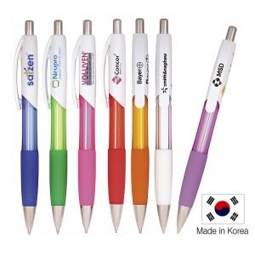

【상세/제작정보】 | 인쇄비추가부분은 담당자에게 문의요망

【인쇄/포장옵션】 | 실크 / OPP(비닐)

【공급단가】 | 수량 | 1,000~ | 2,000~ | 3,000~ | 5,000~ | 10,000~
*VAT별도 | 단가 | 360원 | 340원 | 330원 | 320원 | 310원

【상품 URL】 | https://www.synergygift.co.kr:443/src/goods_detail.php?gdno=3844

